Amazon SageMaker - Hands On
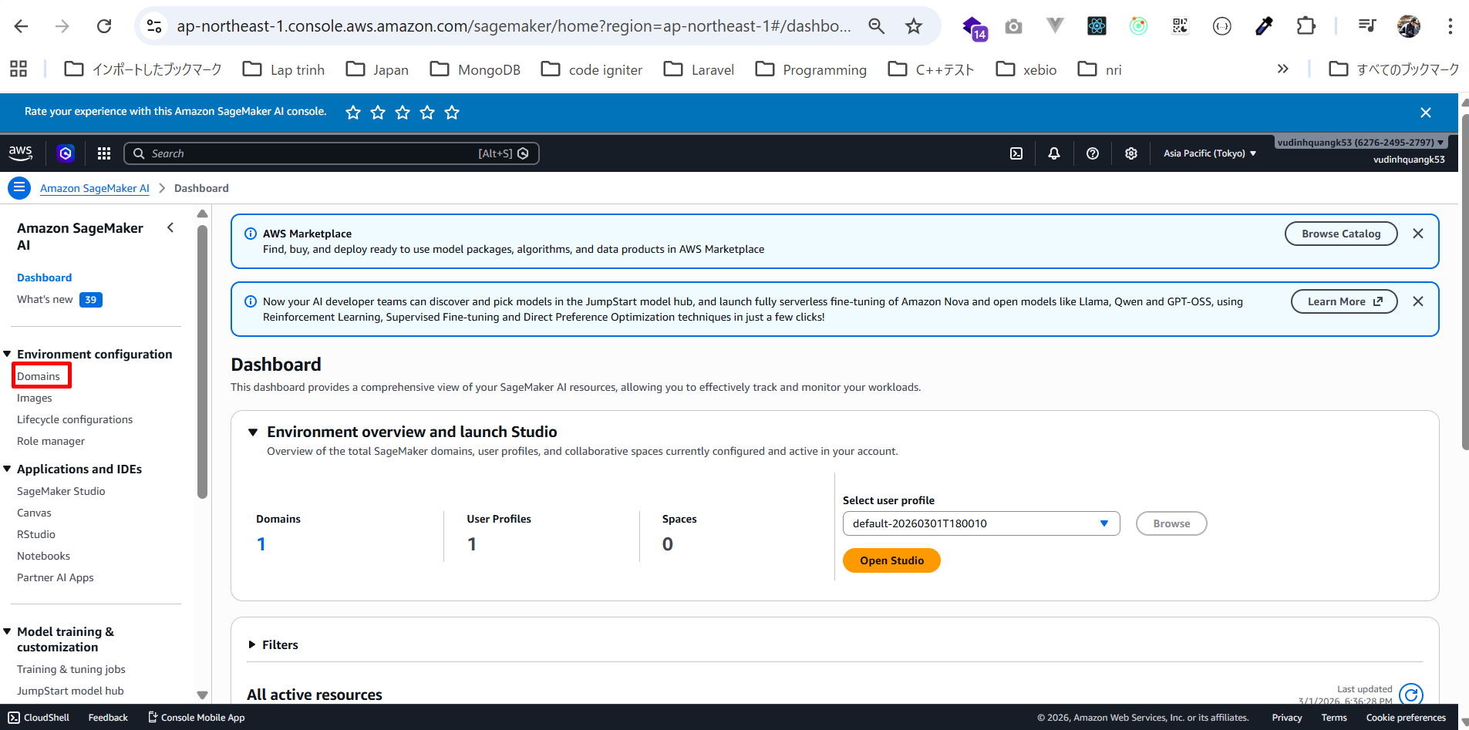
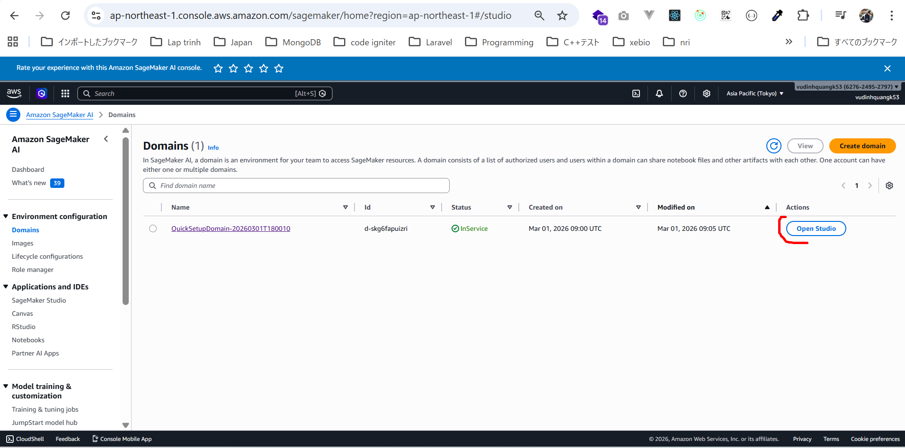
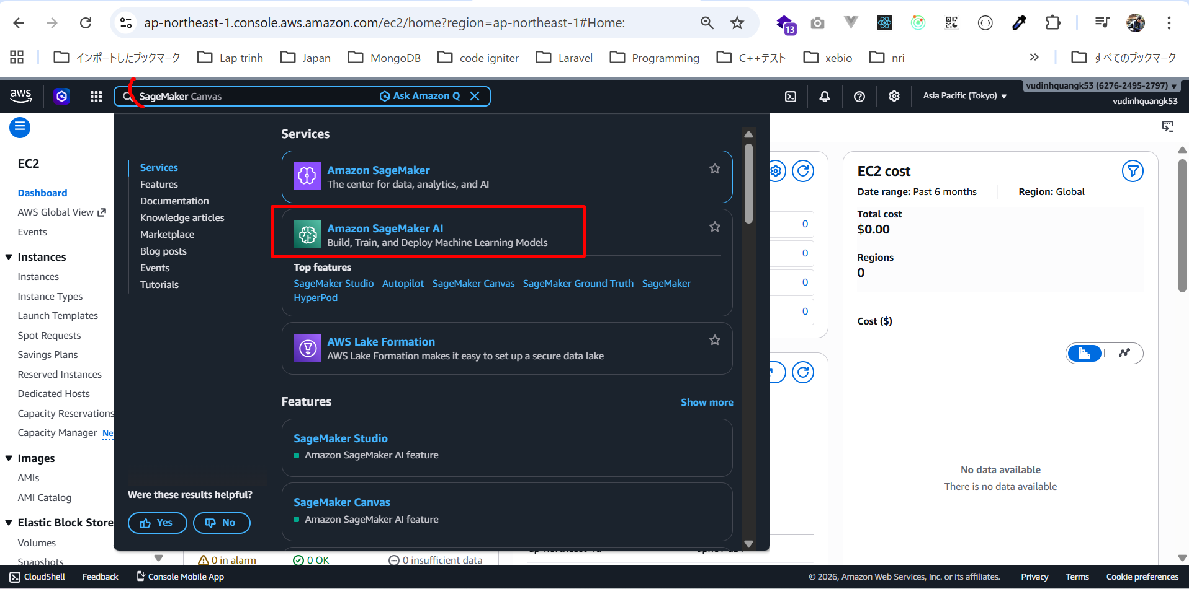

SageMaker AI là nơi chúng ta xây dựng, huấn luyện và triển khai mô hình machine learning ở quy mô lớn (at scale).
Vì chúng ta mới sử dụng lần đầu, nên cần thiết lập cho một người dùng đơn.
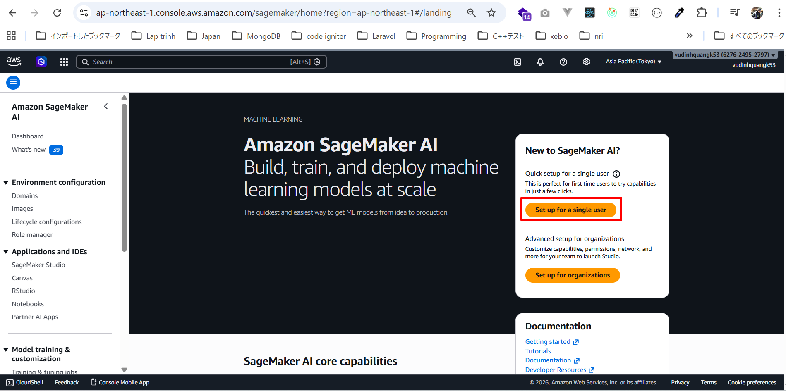

Quá trình thiết lập này sẽ tạo:
・Một SageMaker Domain
・Một Studio user profile
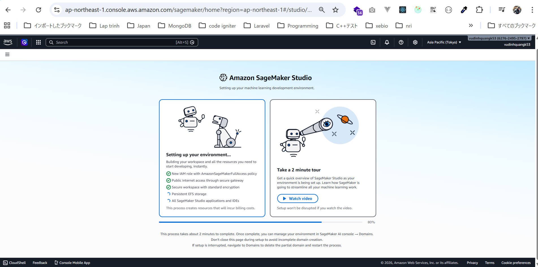

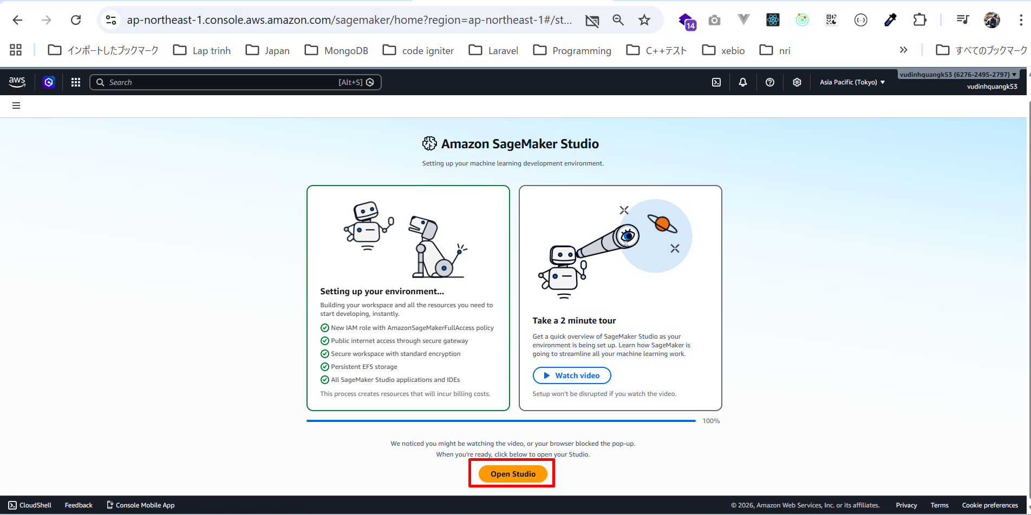

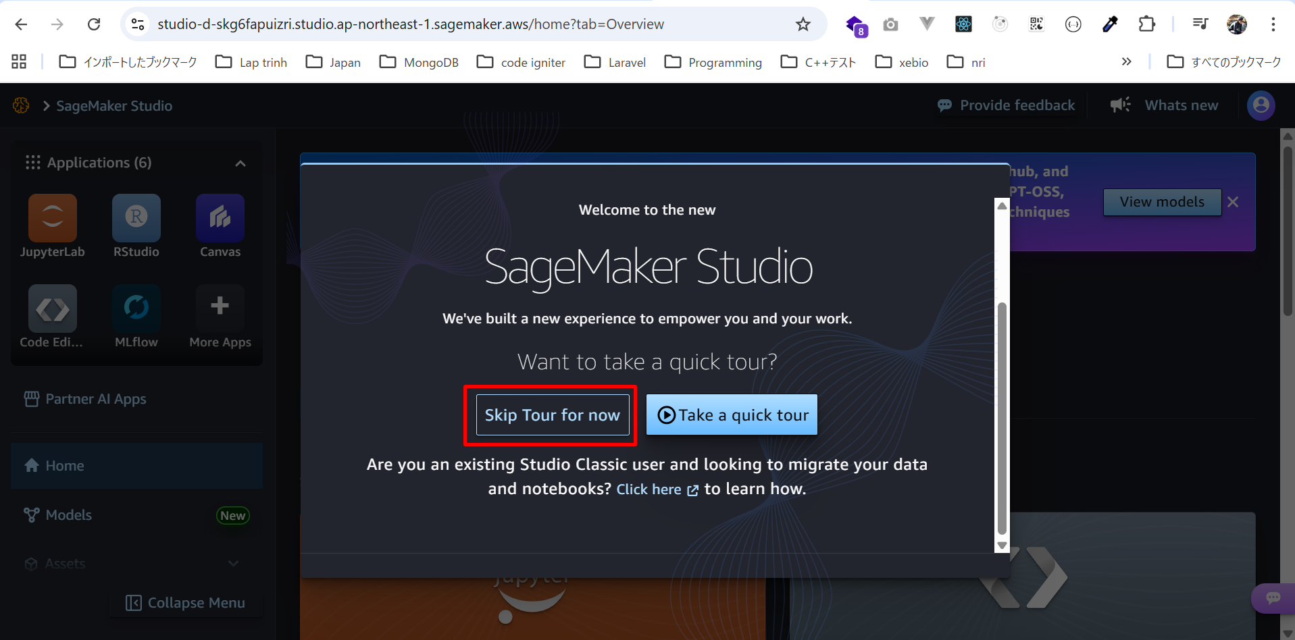

SageMaker Studio
trong giao diện mới này, mình có thể làm mọi thứ cần thiết với SageMaker.
Ví dụ:
・Có thể truy cập RStudio như một ứng dụng riêng biệt
・Canvas
・MLFlow
・JupyterLab
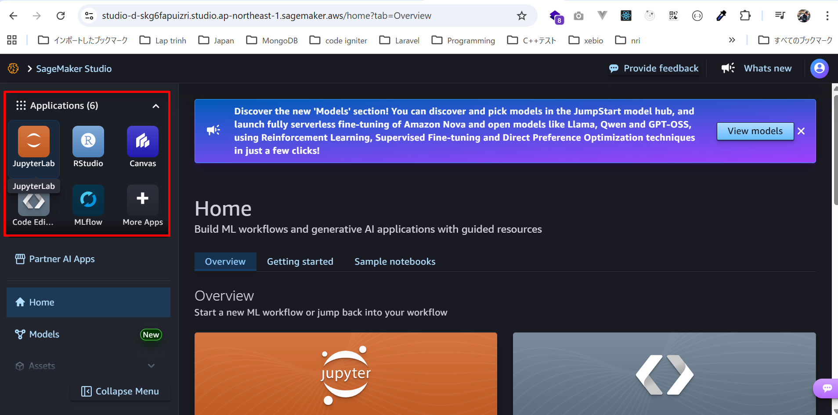

Models (Mô hình)
Trong mục Models, có thể xem các mô hình có sẵn, ví dụ:
・DeepSeek R1
・Meta Llama
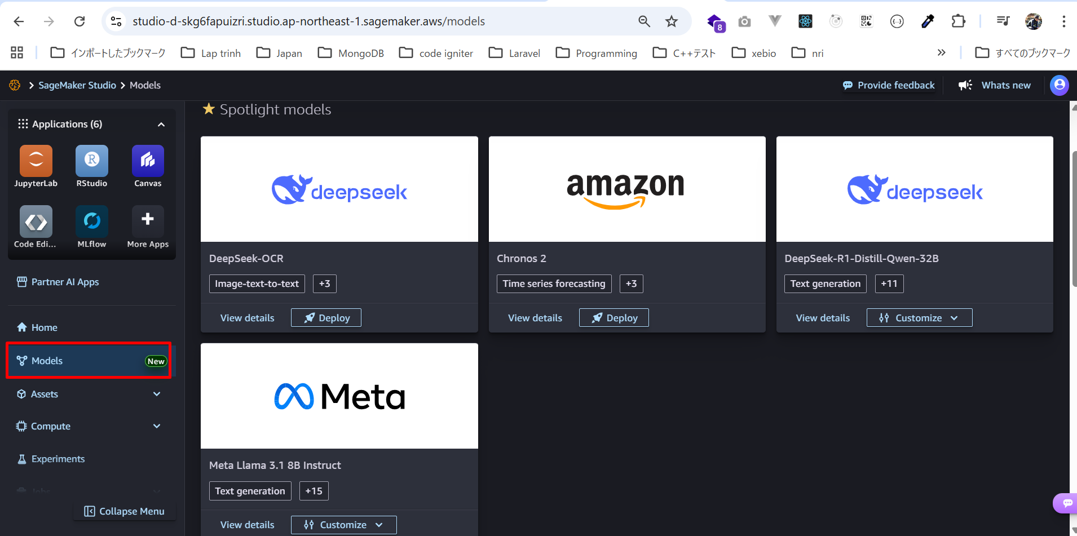

có thể:
・Xem chi tiết
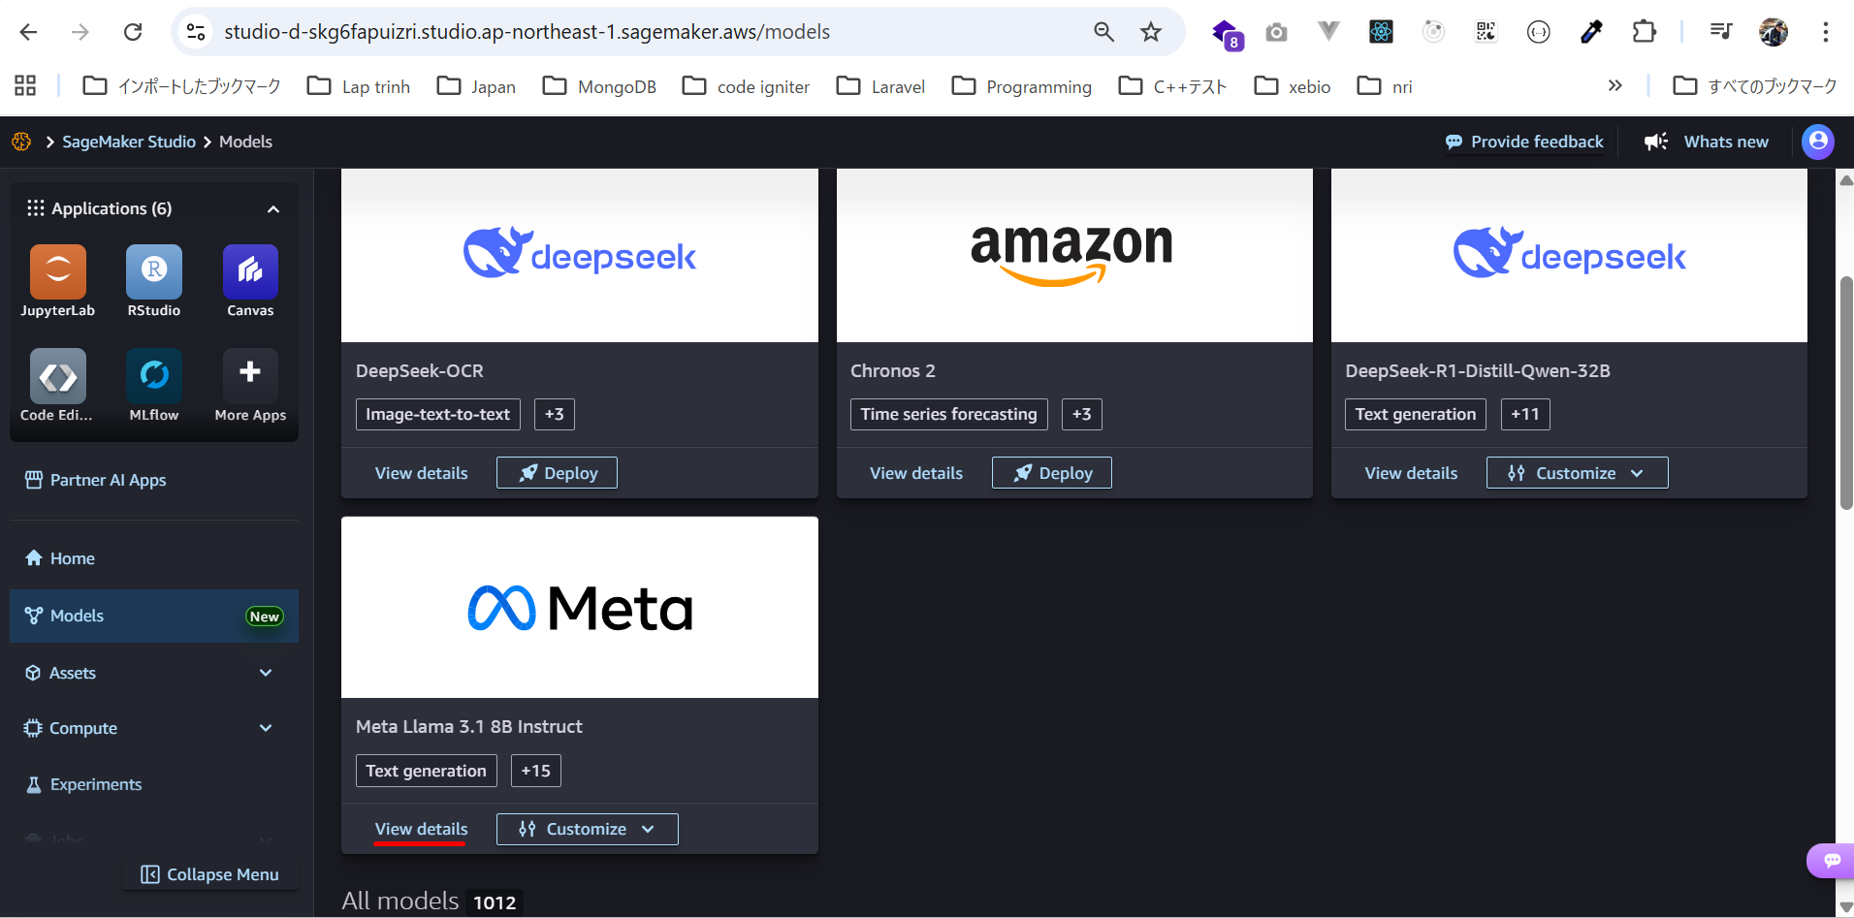

Có thể Tùy chỉnh bằng giao diện UI hoặc tùy chỉnh bằng code
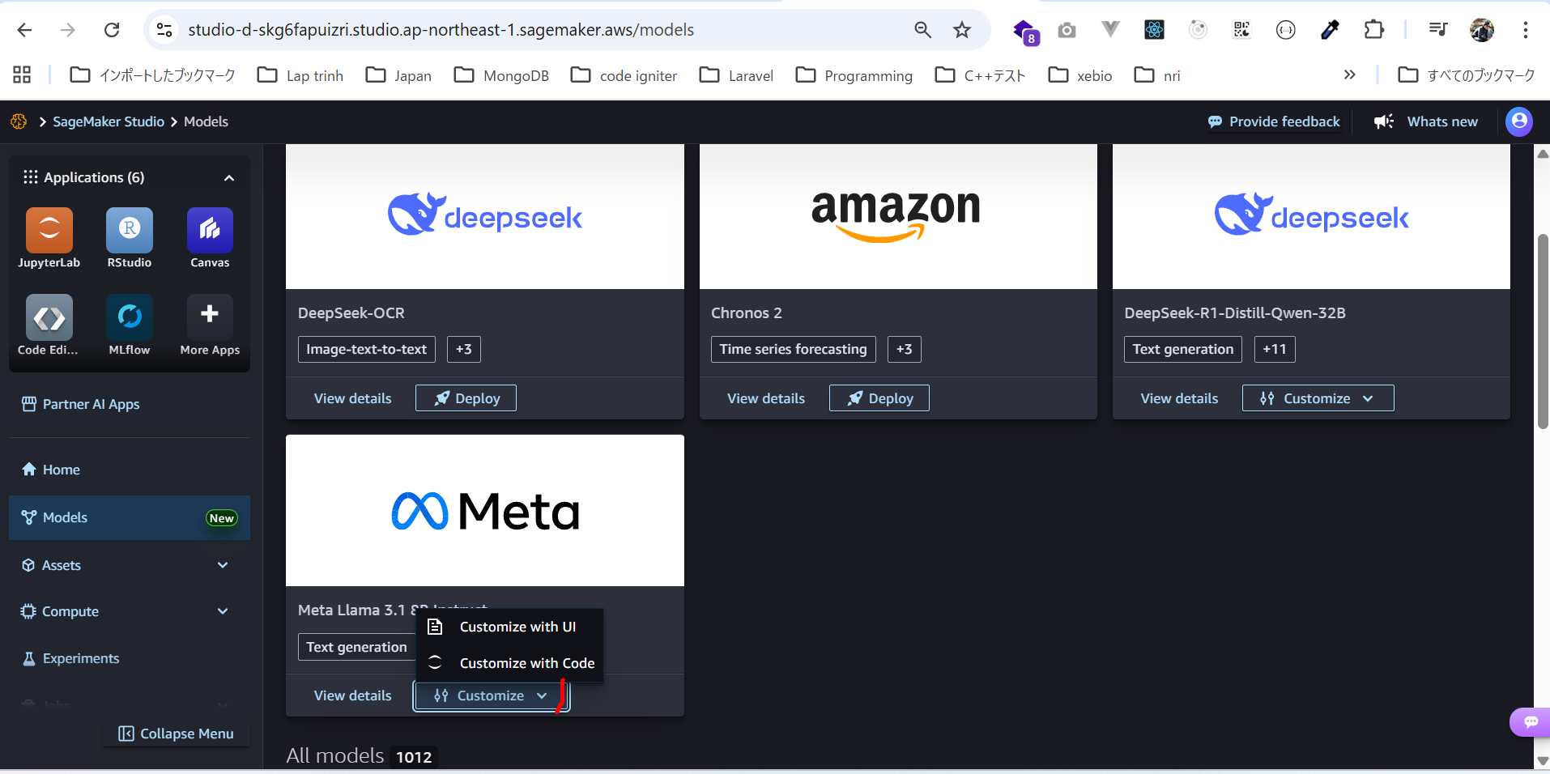

toàn bộ danh sách model có thể truy cập trực tiếp từ SageMaker Studio.
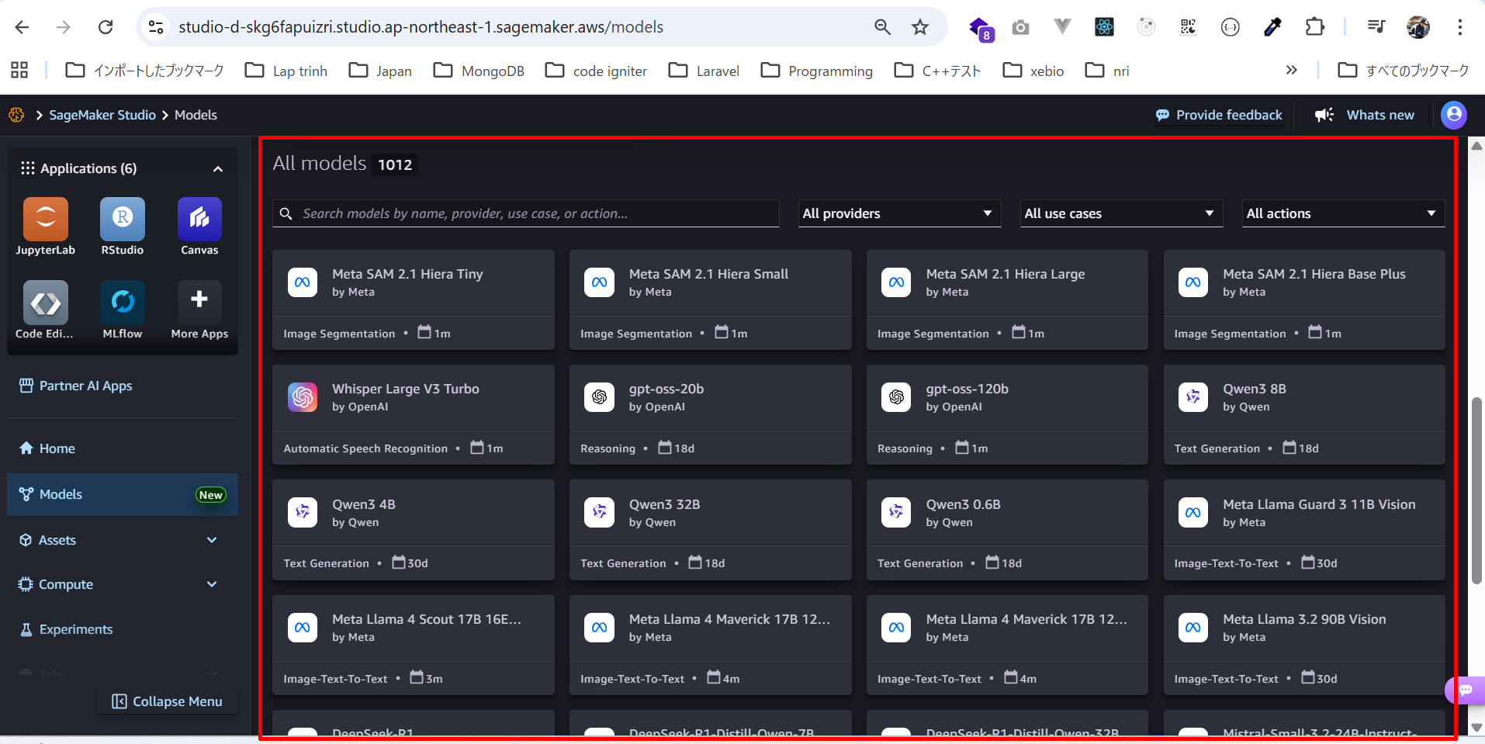

Assets
Xem và upload Datasets
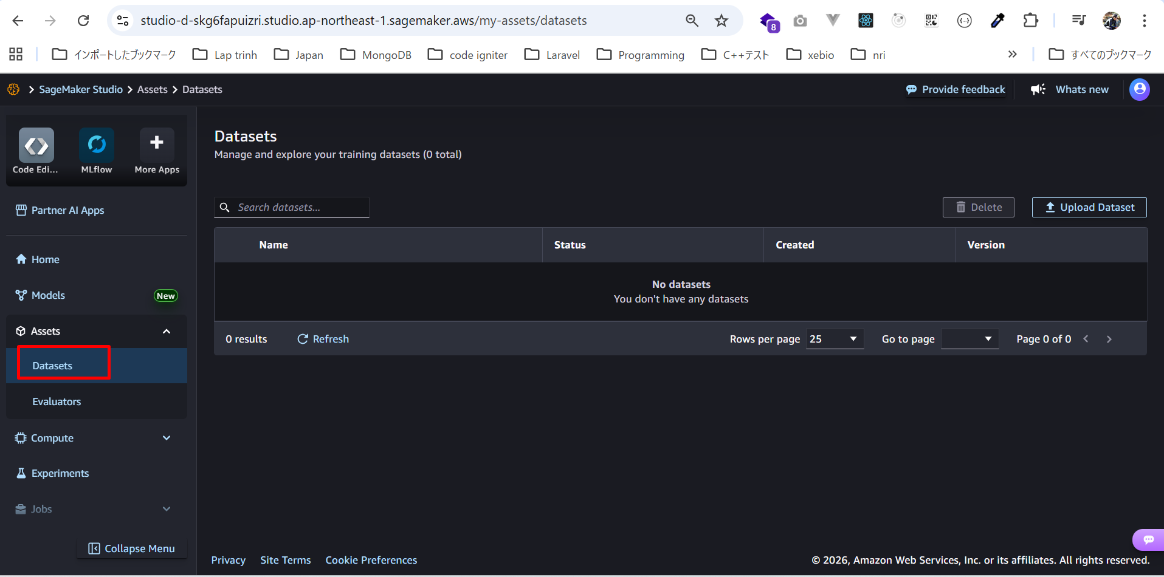

Quản lý Evaluators
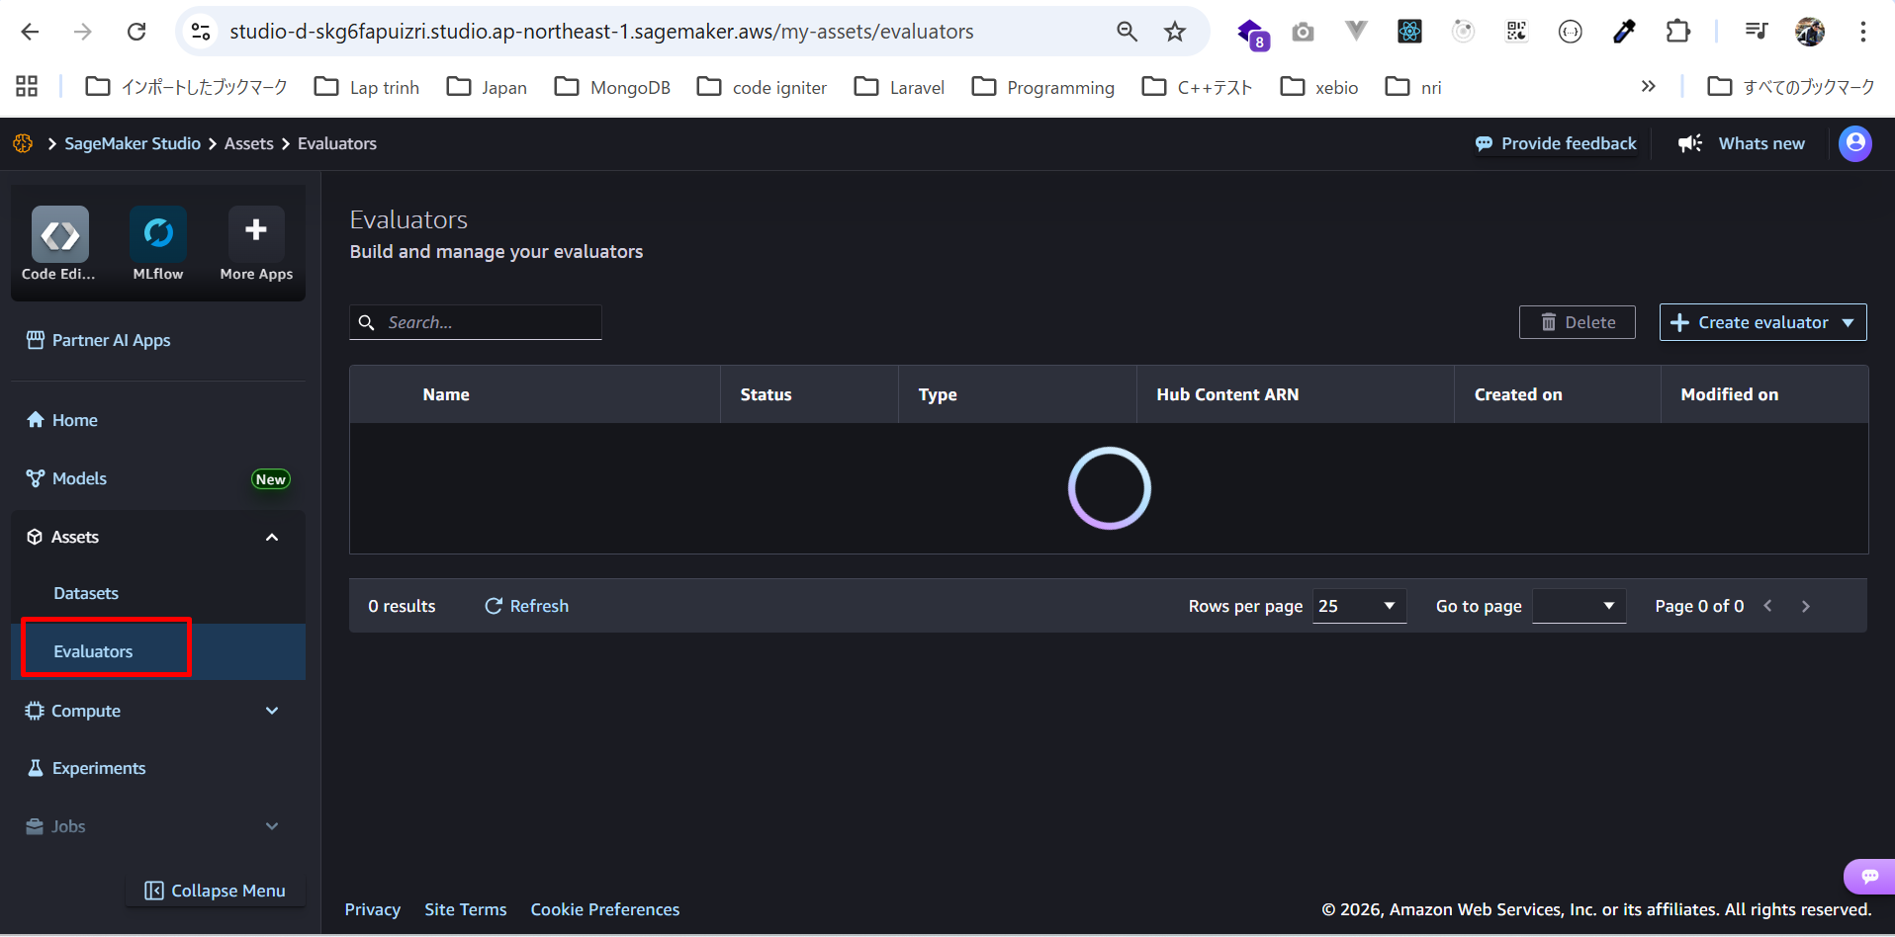

Instances
có thể xem các instance dùng để chạy mô hình machine learning.
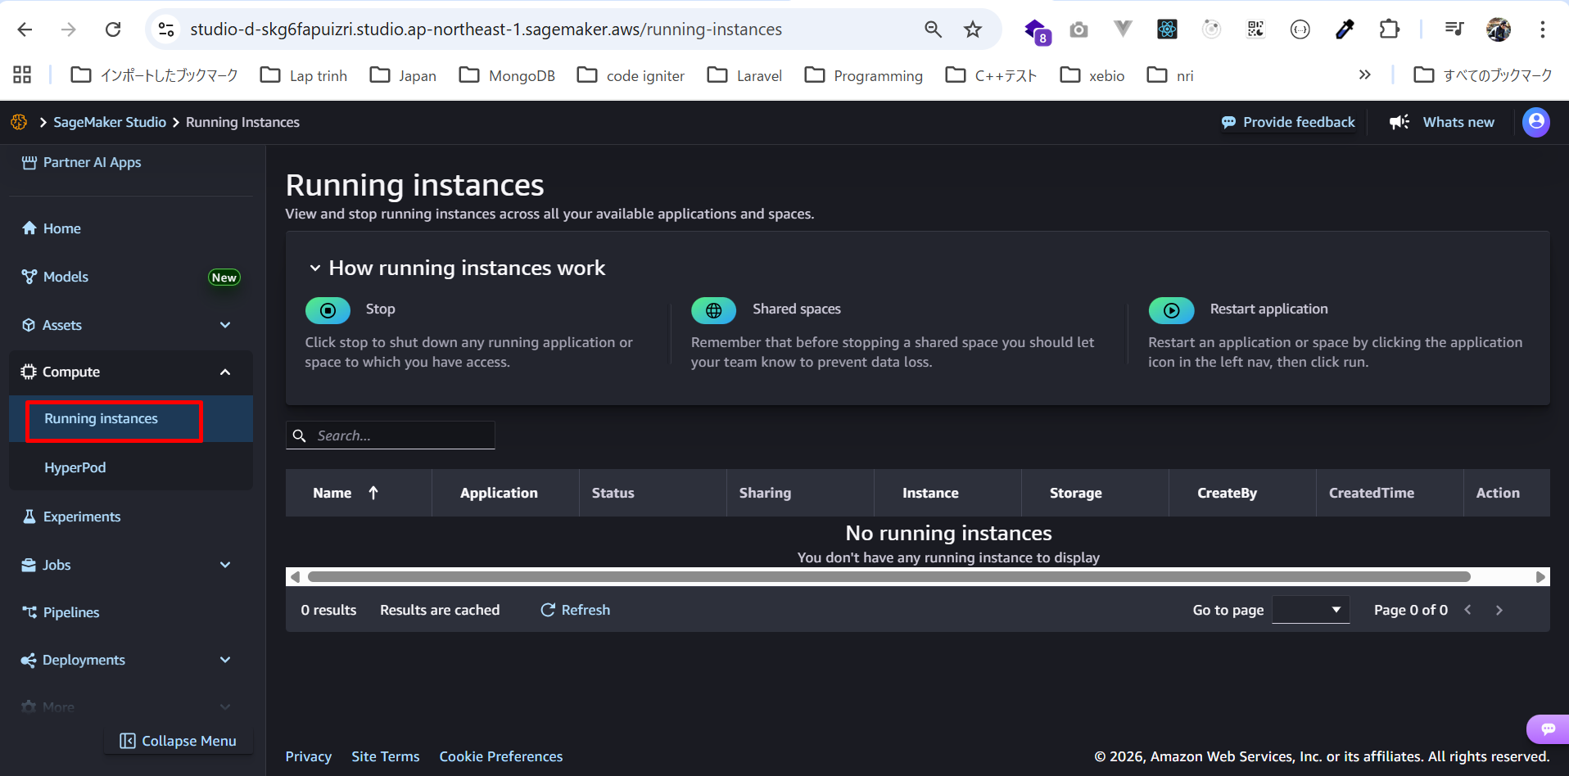

Experiments
có thể xem các thí nghiệm machine learning của mình.
Đây là nơi MLFlow hoạt động.
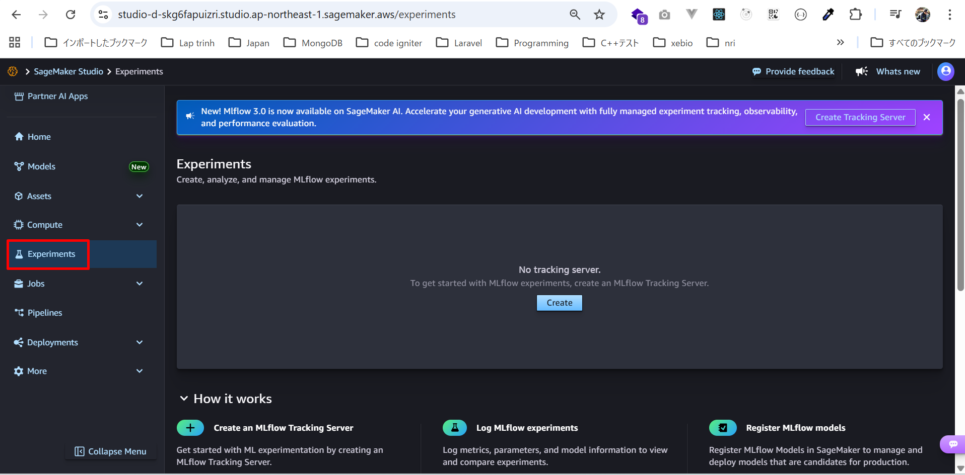

Jobs
có thể xem các loại job như:
・Inference optimization
・Training
・Model evaluation
・Performance evaluation
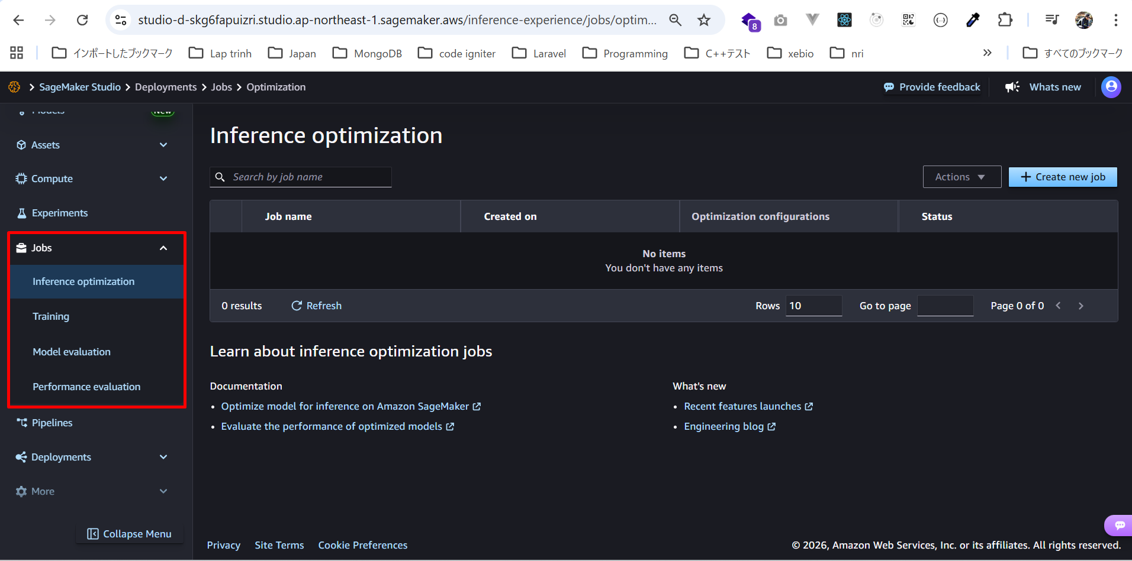

Pipelines
Trong mục Pipelines có:
・Trình chỉnh sửa trực quan (visual editor) để maintain SageMaker Pipeline
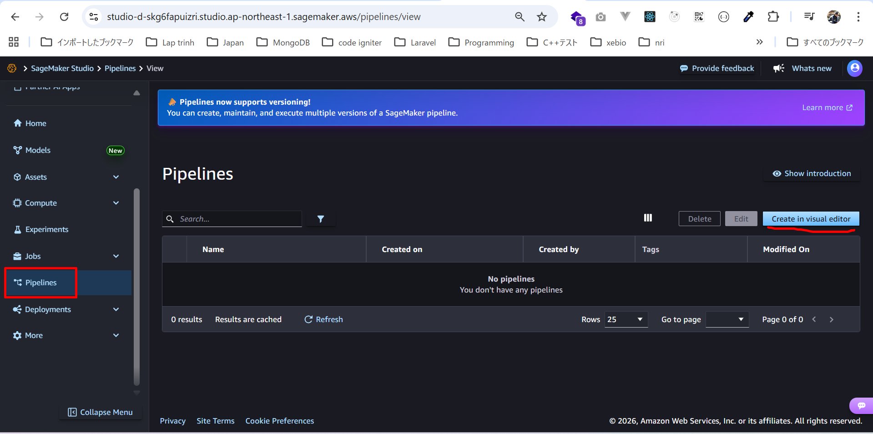

Deployment
Deploy SageMaker Model
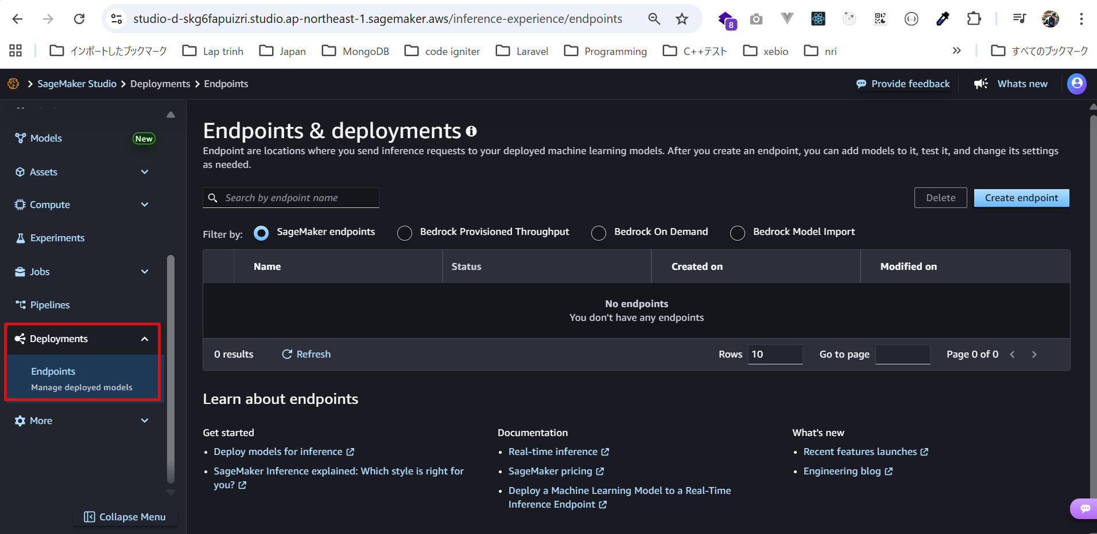

Feature Store
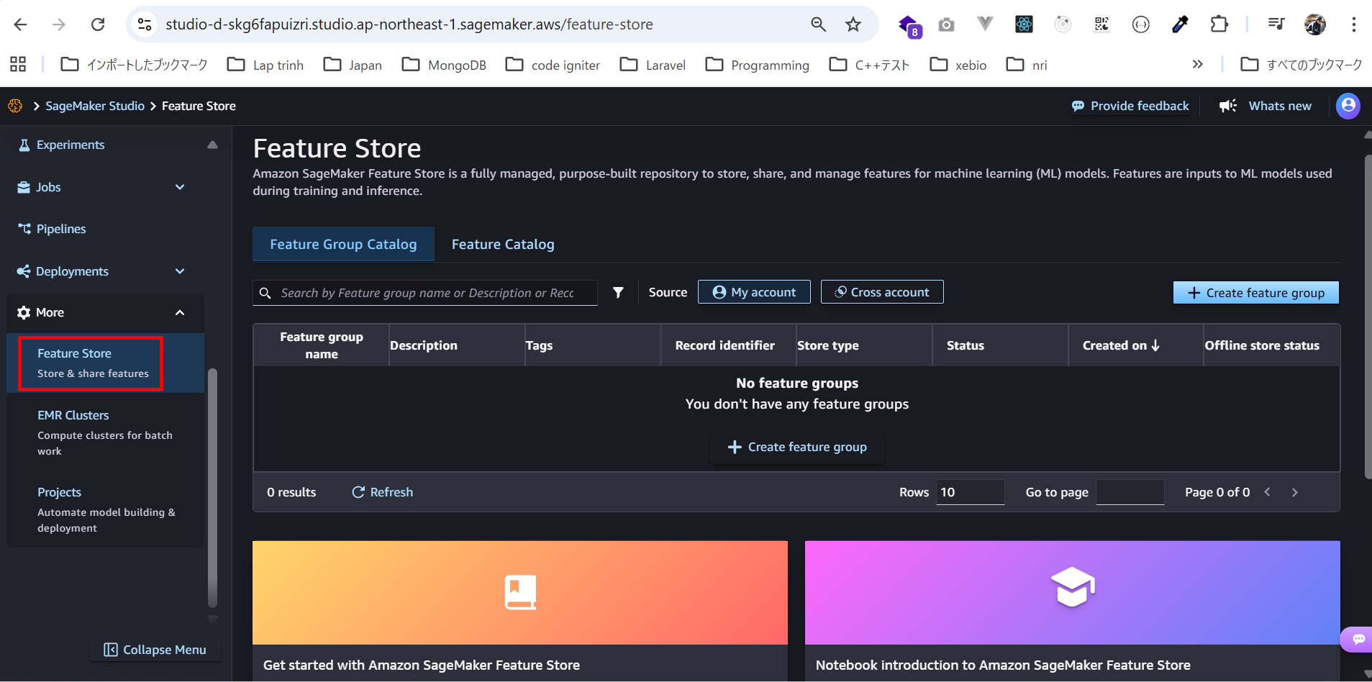

Hiện tại, chúng ta đã có một domain.
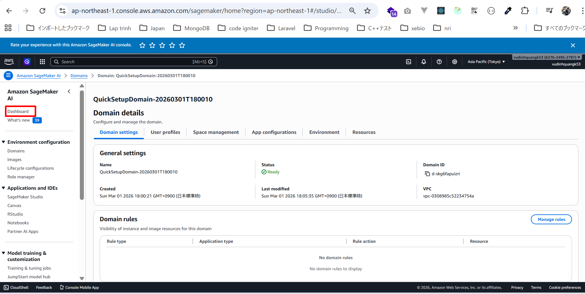

Domain này cho phép chúng ta truy cập giao diện SageMaker Studio rất tiện lợi.

